일별
 |  |  |  |  |  |  |  | 0 | 1 | 2 | 3 | 4

 |  | 월초 |  |  |  |  |  |  |  |  |  | 월 중반 |  |  |  |  |  |  |  |  |  | 월 말
 |  | 15일 이전 |  |  |  |  |  |  |  |  |  |  |  |  |  |  | 15일 이후
봄 |  | 59 | 60 | 61 | 62 | 63 | 64 | 65 | 66 | 67 | 68 | 69 | 70 | 71 | 72 | 73 | 74 | 75 | 76 | 77 | 78 | 79 | 80 | 81 | 82 | 83 | 84 | 85 | 86 | 87 | 88 | 89 |  | 실루엣계수 0.3
 |  | 삼일절 |  |  |  |  |  |  |  |  |  |  |  |  | 화이트데이
 |  | 90 | 91 | 92 | 93 | 94 | 95 | 96 | 97 | 98 | 99 | 100 | 101 | 102 | 103 | 104 | 105 | 106 | 107 | 108 | 109 | 110 | 111 | 112 | 113 | 114 | 115 | 116 | 117 | 118 | 119 |  |  | 11, 12, 13시 피크, 쭉 떨어짐.
 |  |  |  |  |  | 식목일 |  |  |  |  |  |  |  |  |  |  |  |  |  |  |  |  |  |  |  |  |  |  |  |  |  |  |  | 19, 20, 21, 22시 피크.
 |  | 120 | 121 | 122 | 123 | 124 | 125 | 126 | 127 | 128 | 129 | 130 | 131 | 132 | 133 | 134 | 135 | 136 | 137 | 138 | 139 | 140 | 141 | 142 | 143 | 144 | 145 | 146 | 147 | 148 | 149 | 150
 |  | 근로자의날 |  |  |  | 어린이날 | 대체공휴일 |  | 어버이날 |  |  |  | 석가탄신일 |  |  | 스승의날
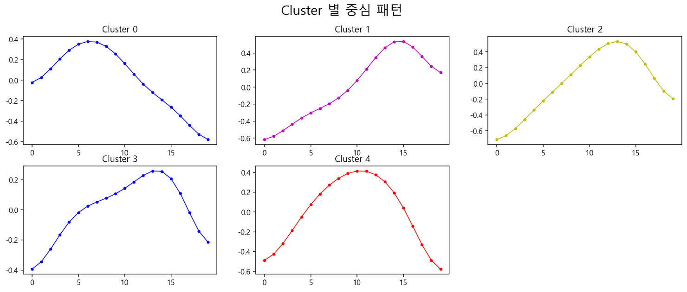
여름 |  | 151 | 152 | 153 | 154 | 155 | 156 | 157 | 158 | 159 | 160 | 161 | 162 | 163 | 164 | 165 | 166 | 167 | 168 | 169 | 170 | 171 | 172 | 173 | 174 | 175 | 176 | 177 | 178 | 179 | 180
 |  |  |  |  |  |  | 현충일
 |  | 181 | 182 | 183 | 184 | 185 | 186 | 187 | 188 | 189 | 190 | 191 | 192 | 193 | 194 | 195 | 196 | 197 | 198 | 199 | 200 | 201 | 202 | 203 | 204 | 205 | 206 | 207 | 208 | 209 | 210 | 211
 |  |  |  |  |  |  |  |  |  |  |  |  | 초복 |  |  |  |  |  |  |  |  |  | 중복
 |  | 212 | 213 | 214 | 215 | 216 | 217 | 218 | 219 | 220 | 221 | 222 | 223 | 224 | 225 | 226 | 227 | 228 | 229 | 230 | 231 | 232 | 233 | 234 | 235 | 236 | 237 | 238 | 239 | 240 | 241 | 242
 |  |  |  |  |  |  |  |  |  |  |  | 말복 |  |  |  | 광복절
가을 |  | 243 | 244 | 245 | 246 | 247 | 248 | 249 | 250 | 251 | 252 | 253 | 254 | 255 | 256 | 257 | 258 | 259 | 260 | 261 | 262 | 263 | 264 | 265 | 266 | 267 | 268 | 269 | 270 | 271 | 272
 |  |  |  |  |  |  |  |  |  |  |  |  | 추석 | 추석날 | 추석
 |  | 273 | 274 | 275 | 276 | 277 | 278 | 279 | 280 | 281 | 282 | 283 | 284 | 285 | 286 | 287 | 288 | 289 | 290 | 291 | 292 | 293 | 294 | 295 | 296 | 297 | 298 | 299 | 300 | 301 | 302 | 303
 |  |  |  | 개천절 |  |  |  |  |  | 한글날
 |  | 304 | 305 | 306 | 307 | 308 | 309 | 310 | 311 | 312 | 313 | 314 | 315 | 316 | 317 | 318 | 319 | 320 | 321 | 322 | 323 | 324 | 325 | 326 | 327 | 328 | 329 | 330 | 331 | 332 | 333
 |  |  |  |  |  |  |  |  |  |  |  | 빼빼로데이
겨울 | 연말 | 334 | 335 | 336 | 337 | 338 | 339 | 340 | 341 | 342 | 343 | 344 | 345 | 346 | 347 | 348 | 349 | 350 | 351 | 352 | 353 | 354 | 355 | 356 | 357 | 358 | 359 | 360 | 361 | 362 | 363 | 364
 |  |  |  |  |  |  |  |  |  |  |  |  |  |  |  |  |  |  |  |  |  |  |  |  |  | 크리스마스
 | 연초 | 0 | 1 | 2 | 3 | 4 | 5 | 6 | 7 | 8 | 9 | 10 | 11 | 12 | 13 | 14 | 15 | 16 | 17 | 18 | 19 | 20 | 21 | 22 | 23 | 24 | 25 | 26 | 27 | 28 | 29 | 30
 |  | 신정 |  |  |  |  |  |  |  |  |  |  |  |  |  |  |  |  |  | 주말 | 주말 |  |  |  |  |  | 주말 | 주말
 |  | 31 | 32 | 33 | 34 | 35 | 36 | 37 | 38 | 39 | 40 | 41 | 42 | 43 | 44 | 45 | 46 | 47 | 48 | 49 | 50 | 51 | 52 | 53 | 54 | 55 | 56 | 57 | 58
 |  |  |  |  | 설 | 설날 | 설 |  |  |  |  |  |  |  | 발렌타인

 |  | 월초 |  |  |  |  |  |  |  |  |  | 월 중반 |  |  |  |  |  |  |  |  |  | 월 말
 |  | 15일 이전 |  |  |  |  |  |  |  |  |  |  |  |  |  |  | 15일 이후
봄 |  | 59 | 60 | 61 | 62 | 63 | 64 | 65 | 66 | 67 | 68 | 69 | 70 | 71 | 72 | 73 | 74 | 75 | 76 | 77 | 78 | 79 | 80 | 81 | 82 | 83 | 84 | 85 | 86 | 87 | 88 | 89 | 1
 |  |  |  |  |  |  |  |  |  |  |  |  |  |  |  |  |  |  |  |  |  |  |  |  |  |  |  |  |  |  |  |  | 3
 |  | 90 | 91 | 92 | 93 | 94 | 95 | 96 | 97 | 98 | 99 | 100 | 101 | 102 | 103 | 104 | 105 | 106 | 107 | 108 | 109 | 110 | 111 | 112 | 113 | 114 | 115 | 116 | 117 | 118 | 119 |  | 0
 |  |  |  |  |  | 어린이날 |  |  | 어버이날 |  |  |  |  |  |  |  |  |  |  |  |  |  |  |  |  |  |  |  |  |  |  |  | 5
 |  | 120 | 121 | 122 | 123 | 124 | 125 | 126 | 127 | 128 | 129 | 130 | 131 | 132 | 133 | 134 | 135 | 136 | 137 | 138 | 139 | 140 | 141 | 142 | 143 | 144 | 145 | 146 | 147 | 148 | 149 | 150 | 2
 |  |  |  |  |  |  |  |  |  |  |  |  |  |  |  |  |  |  |  |  |  |  |  |  |  |  |  |  |  |  |  |  | 4
여름 |  | 151 | 152 | 153 | 154 | 155 | 156 | 157 | 158 | 159 | 160 | 161 | 162 | 163 | 164 | 165 | 166 | 167 | 168 | 169 | 170 | 171 | 172 | 173 | 174 | 175 | 176 | 177 | 178 | 179 | 180

 |  | 181 | 182 | 183 | 184 | 185 | 186 | 187 | 188 | 189 | 190 | 191 | 192 | 193 | 194 | 195 | 196 | 197 | 198 | 199 | 200 | 201 | 202 | 203 | 204 | 205 | 206 | 207 | 208 | 209 | 210 | 211
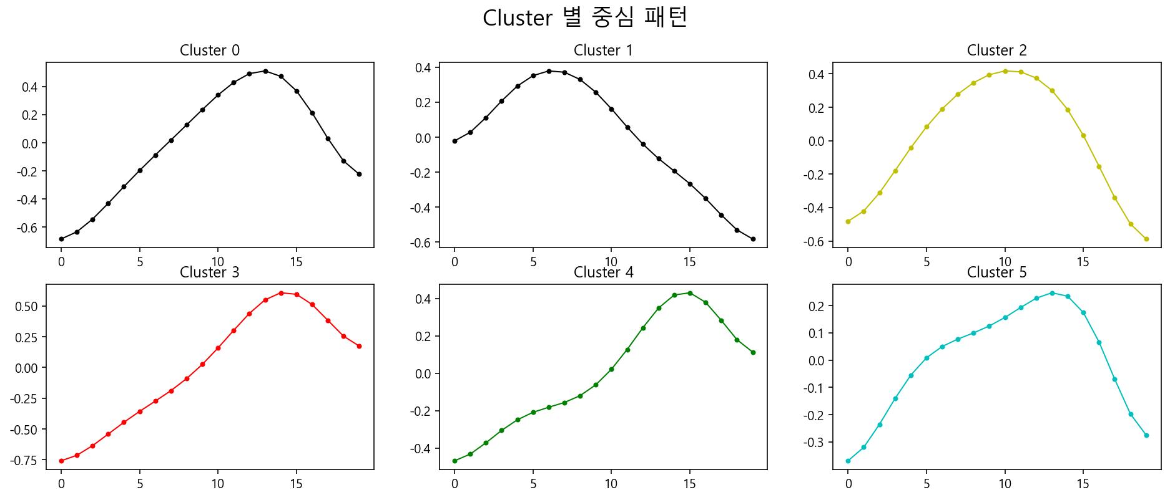
 |  | 212 | 213 | 214 | 215 | 216 | 217 | 218 | 219 | 220 | 221 | 222 | 223 | 224 | 225 | 226 | 227 | 228 | 229 | 230 | 231 | 232 | 233 | 234 | 235 | 236 | 237 | 238 | 239 | 240 | 241 | 242
 |  |  |  |  |  |  |  |  |  |  |  |  | 추석 | 추석날 | 추석
가을 |  | 243 | 244 | 245 | 246 | 247 | 248 | 249 | 250 | 251 | 252 | 253 | 254 | 255 | 256 | 257 | 258 | 259 | 260 | 261 | 262 | 263 | 264 | 265 | 266 | 267 | 268 | 269 | 270 | 271 | 272

 |  | 273 | 274 | 275 | 276 | 277 | 278 | 279 | 280 | 281 | 282 | 283 | 284 | 285 | 286 | 287 | 288 | 289 | 290 | 291 | 292 | 293 | 294 | 295 | 296 | 297 | 298 | 299 | 300 | 301 | 302 | 303

 |  | 304 | 305 | 306 | 307 | 308 | 309 | 310 | 311 | 312 | 313 | 314 | 315 | 316 | 317 | 318 | 319 | 320 | 321 | 322 | 323 | 324 | 325 | 326 | 327 | 328 | 329 | 330 | 331 | 332 | 333

겨울 | 연말 | 334 | 335 | 336 | 337 | 338 | 339 | 340 | 341 | 342 | 343 | 344 | 345 | 346 | 347 | 348 | 349 | 350 | 351 | 352 | 353 | 354 | 355 | 356 | 357 | 358 | 359 | 360 | 361 | 362 | 363 | 364
 |  |  |  |  |  |  |  |  |  |  |  |  |  |  |  |  |  |  |  |  |  |  |  |  |  | 크리스마스
 | 연초 | 0 | 1 | 2 | 3 | 4 | 5 | 6 | 7 | 8 | 9 | 10 | 11 | 12 | 13 | 14 | 15 | 16 | 17 | 18 | 19 | 20 | 21 | 22 | 23 | 24 | 25 | 26 | 27 | 28 | 29 | 30

 |  | 31 | 32 | 33 | 34 | 35 | 36 | 37 | 38 | 39 | 40 | 41 | 42 | 43 | 44 | 45 | 46 | 47 | 48 | 49 | 50 | 51 | 52 | 53 | 54 | 55 | 56 | 57 | 58
 |  |  |  |  | 설 | 설날 | 설

 |  |  |  |  |  |  |  |  |  | 0 | 1 | 2 | 3 | 4

 |  | 월초 |  |  |  |  |  |  |  |  |  | 월 중반 |  |  |  |  |  |  |  |  |  | 월 말
 |  | 15일 이전 |  |  |  |  |  |  |  |  |  |  |  |  |  |  | 15일 이후
봄 |  | 59 | 60 | 61 | 62 | 63 | 64 | 65 | 66 | 67 | 68 | 69 | 70 | 71 | 72 | 73 | 74 | 75 | 76 | 77 | 78 | 79 | 80 | 81 | 82 | 83 | 84 | 85 | 86 | 87 | 88 | 89
 |  | 삼일절 |  |  |  |  |  |  |  |  |  |  |  |  | 화이트데이
 |  | 90 | 91 | 92 | 93 | 94 | 95 | 96 | 97 | 98 | 99 | 100 | 101 | 102 | 103 | 104 | 105 | 106 | 107 | 108 | 109 | 110 | 111 | 112 | 113 | 114 | 115 | 116 | 117 | 118 | 119
 |  |  |  |  |  | 식목일
 |  | 120 | 121 | 122 | 123 | 124 | 125 | 126 | 127 | 128 | 129 | 130 | 131 | 132 | 133 | 134 | 135 | 136 | 137 | 138 | 139 | 140 | 141 | 142 | 143 | 144 | 145 | 146 | 147 | 148 | 149 | 150
 |  | 근로자의날 |  |  |  | 어린이날 | 대체공휴일 |  | 어버이날 |  |  |  | 석가탄신일 |  |  | 스승의날
여름 |  | 151 | 152 | 153 | 154 | 155 | 156 | 157 | 158 | 159 | 160 | 161 | 162 | 163 | 164 | 165 | 166 | 167 | 168 | 169 | 170 | 171 | 172 | 173 | 174 | 175 | 176 | 177 | 178 | 179 | 180
 |  |  |  |  |  |  | 현충일
 |  | 181 | 182 | 183 | 184 | 185 | 186 | 187 | 188 | 189 | 190 | 191 | 192 | 193 | 194 | 195 | 196 | 197 | 198 | 199 | 200 | 201 | 202 | 203 | 204 | 205 | 206 | 207 | 208 | 209 | 210 | 211
 |  |  |  |  |  |  |  |  |  |  |  |  | 초복 |  |  |  |  |  |  |  |  |  | 중복
 |  | 212 | 213 | 214 | 215 | 216 | 217 | 218 | 219 | 220 | 221 | 222 | 223 | 224 | 225 | 226 | 227 | 228 | 229 | 230 | 231 | 232 | 233 | 234 | 235 | 236 | 237 | 238 | 239 | 240 | 241 | 242
 |  |  |  |  |  |  |  |  |  |  |  | 말복 |  |  |  | 광복절
가을 |  | 243 | 244 | 245 | 246 | 247 | 248 | 249 | 250 | 251 | 252 | 253 | 254 | 255 | 256 | 257 | 258 | 259 | 260 | 261 | 262 | 263 | 264 | 265 | 266 | 267 | 268 | 269 | 270 | 271 | 272
 |  |  |  |  |  |  |  |  |  |  |  |  | 추석 | 추석날 | 추석
 |  | 273 | 274 | 275 | 276 | 277 | 278 | 279 | 280 | 281 | 282 | 283 | 284 | 285 | 286 | 287 | 288 | 289 | 290 | 291 | 292 | 293 | 294 | 295 | 296 | 297 | 298 | 299 | 300 | 301 | 302 | 303
 |  |  |  | 개천절 |  |  |  |  |  | 한글날
 |  | 304 | 305 | 306 | 307 | 308 | 309 | 310 | 311 | 312 | 313 | 314 | 315 | 316 | 317 | 318 | 319 | 320 | 321 | 322 | 323 | 324 | 325 | 326 | 327 | 328 | 329 | 330 | 331 | 332 | 333
 |  |  |  |  |  |  |  |  |  |  |  | 빼빼로데이
겨울 | 연말 | 334 | 335 | 336 | 337 | 338 | 339 | 340 | 341 | 342 | 343 | 344 | 345 | 346 | 347 | 348 | 349 | 350 | 351 | 352 | 353 | 354 | 355 | 356 | 357 | 358 | 359 | 360 | 361 | 362 | 363 | 364
 |  |  |  |  |  |  |  |  |  |  |  |  |  |  |  |  |  |  |  |  |  |  |  |  |  | 크리스마스
 | 연초 | 0 | 1 | 2 | 3 | 4 | 5 | 6 | 7 | 8 | 9 | 10 | 11 | 12 | 13 | 14 | 15 | 16 | 17 | 18 | 19 | 20 | 21 | 22 | 23 | 24 | 25 | 26 | 27 | 28 | 29 | 30
 |  | 신정 |  |  |  |  |  |  |  |  |  |  |  |  |  |  |  |  |  | 주말 | 주말 |  |  |  |  |  | 주말 | 주말
 |  | 31 | 32 | 33 | 34 | 35 | 36 | 37 | 38 | 39 | 40 | 41 | 42 | 43 | 44 | 45 | 46 | 47 | 48 | 49 | 50 | 51 | 52 | 53 | 54 | 55 | 56 | 57 | 58
 |  |  |  |  | 설 | 설날 | 설 |  |  |  |  |  |  |  | 발렌타인

시간대별
1. cluster 1+cluster 2

 |  | 6 | 7 | 8 | 9 | 10 | 11 | 12 | 13 | 14 | 15 | 16 | 17 | 18 | 19 | 20 | 21 | 22 | 23 | 24 | 25
 | 월
 | 화
 | 수
 | 목
 | 금
 | 토
 | 일

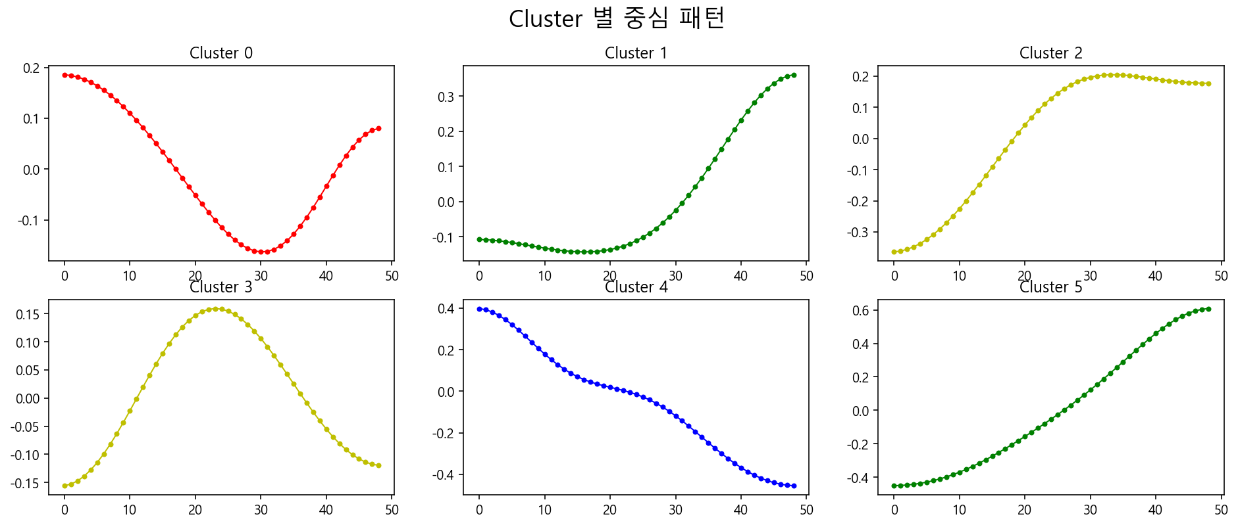

 |  |  | 0 | 겨울에 취급액 증가하는 시간대
 |  |  | 1 | 1년 후반기로 갈수록 취급액 증가하는 시간대
 |  |  | 2 | 1년 가을 즈음에 취급액 증가해서 유지되는 시간대
 |  |  | 3 | 1년 중반기에 취급액 증가하는 시간대
 |  |  | 4 | 1년 후반기로 갈수록 취급액 감소하는 시간대
 |  |  | 5 | 1년 내내 꾸준하게 취급액 증가하는 시간대

